상품제안서
위드담요 (중) | 상품코드: F20247

 |  |  |  |  |  |  | 02-412-0044 | www.easy1.co.kr
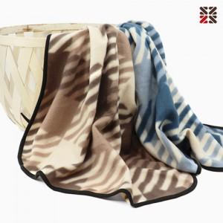

【상세/제작정보】 | <p><span style="font-family: 돋움체, dotumche, applegothic; font-size: 10pt;">*&nbsp;</span><span style="font-family: NanumGothic, 나눔고딕, sans-serif; font-size: 14px; background-color: rgb(255, 255, 255);"></span><span style="background-color: rgb(255, 255, 255); font-family: 돋움체, dotumche, applegothic; font-size: 10pt;">브라운&nbsp;</span><span style="font-family: 돋움체, dotumche, applegothic; font-size: 10pt; background-color: rgb(255, 255, 255);">일시 품절입니다.</span>​</p>

【인쇄/포장옵션】 | 자수 / 필름띠지

【공급단가】 | 수량 | 200~ | 500~ | 1,000~ | 3,000~ | 5,000~
*VAT별도 | 단가 | 3,100원 | 2,990원 | 2,870원 | 2,760원 | 2,690원

【상품 URL】 | https://dev.easy1.co.kr:443/src/goods_detail.php?gdno=20247

